상품제안서
KB936 모던오피스 AC-30 독서대 | 상품코드: F26426

 |  |  |  |  |  |  | 02-412-0044 | www.easy1.co.kr
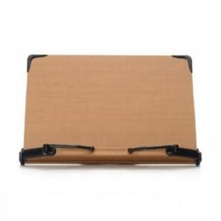

【상세/제작정보】

【인쇄/포장옵션】 | / 포장불가능

【공급단가】 | 수량 | 35~ | 100~ | 500~ | 1,000~ | 2,000~
*VAT별도 | 단가 | 19,750원 | 19,430원 | 18,960원 | 18,480원 | 18,170원

【상품 URL】 | http://www.easy1.co.kr/src/goods_detail.php?gdno=26426

